Sheet1
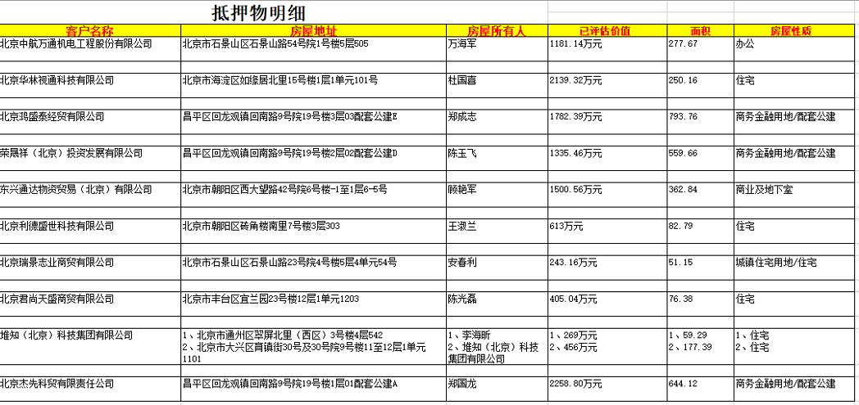

 |  | 8

 |  | 4

 |  | 8.8

 |  | 11

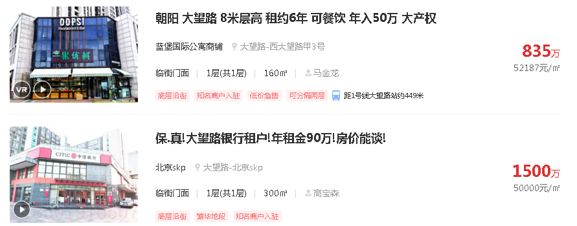

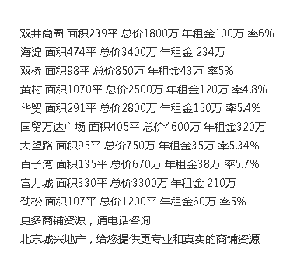

售价 | 租金
75313.807531 | 11.463288818
71729.957806 | 13.525229756
86734.693878 | 12.021246855
23364.485981 | 3.0725899373

78947.368421 | 10.093727469
49629.62963 | 7.7118214105
100000 | 17.434620174
112149.53271 | 15.362949686

